상품제안서
스위스 마운트존 아르젠 크로스백 | 상품코드: F03040

 |  |  |  |  |  |  | 02-412-0044 | www.easy1.co.kr
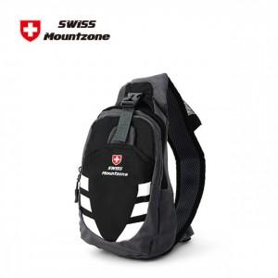

【상세/제작정보】

【인쇄/포장옵션】 | 실크 / 포장지포장

【공급단가】 | 수량 | 40~ | 100~ | 300~ | 1,000~ | 2,000~
*VAT별도 | 단가 | 10,670원 | 10,270원 | 9,880원 | 9,480원 | 9,240원

【상품 URL】 | http://www.easy1.co.kr/src/goods_detail.php?gdno=3040

